界面&功能
界面相关 |  |  |  |  |  |  | 功能规则

 | 功能入口
 | 主界面点击称号功能按钮打开
 | 称号界面
1

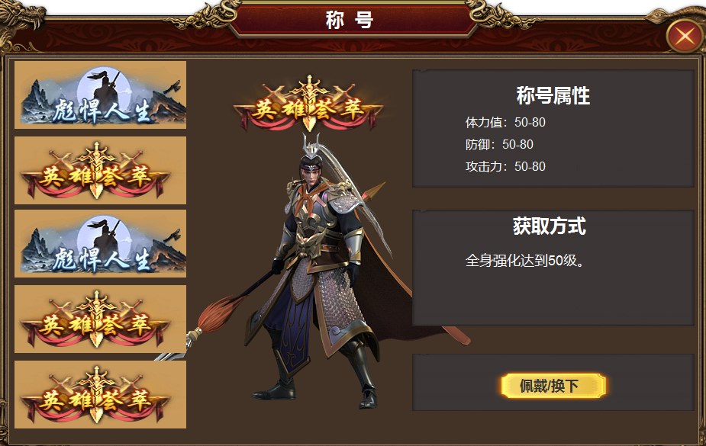
2
4
3
 |  |  |  | 1 | 主界面及关闭按钮 |  | 1 | 主界面点击按钮打开功能。
 |  |  |  | 2 | 页签栏 |  | 2.称号展示框
 |  |  |  |  | ▶ | 显示称号美术资源 | ▶ | 展示实际称号资源图
 |  |  |  |  | ▶ | 选中状态框 | ▶ | 有2个状态，称号已激活和未激活：未激活称号时置灰显示
 |  |  |  | 3 | 模型和称号预览 |  | ▶ | 称号无需手动激活，获取后高亮显示称号即可
 |  |  |  | 4 | 详情 |  | 3.已获取称号信息显示
 |  |  |  |  | ▶ | 文字底，标题及按钮 | ▶ | 根据左侧选中的已激活称号显示信息
 |  |  |  |  |  |  | ▶ | 显示角色模型及佩戴称号形象
 |  |  |  |  |  |  | 4.未激活称号信息显示 | 称号信息
 |  |  |  |  |  |  | ▶ | 根据左侧选中的未激活称号显示信息
 |  |  |  |  |  |  | ▶ | 当前称号属性，获取条件
 |  |  |  |  |  |  | ▶ | 点击佩戴，在游戏场景中显示称号形象。点击换下，则换下称号

 | 序号 | 称号名称 | 获取条件
 | 1 | 传奇新人 | 默认获取新人称号
 | 2 | 我是传奇 | 等级达到30级
 | 3 | 镶嵌大师 | 全身镶嵌等级达到X级
 | 4 | 锻造大师 | 全身强化达到X级
 | 5 | 武林宗师 | 学习本职业所有技能
 | 6 | 传奇之星 | 等级达到100级
 | 7 | 独步天下 | 等级达到200级
 | 8 | 玩转五行 | 五行达到X级
 | 9 | 异兽能者 | 异兽升级到X级
 | 10 | 翻手为云 | 转生达到X转
 | 11 | 竞技王者 | 竞技榜第一
 | 12 | 万法归宗 | 解锁功法X个
 | 13 | 超凡入圣 | 经脉达到X级
 | 14 | 万物仓禀 | 拥有古宝X个

参考图
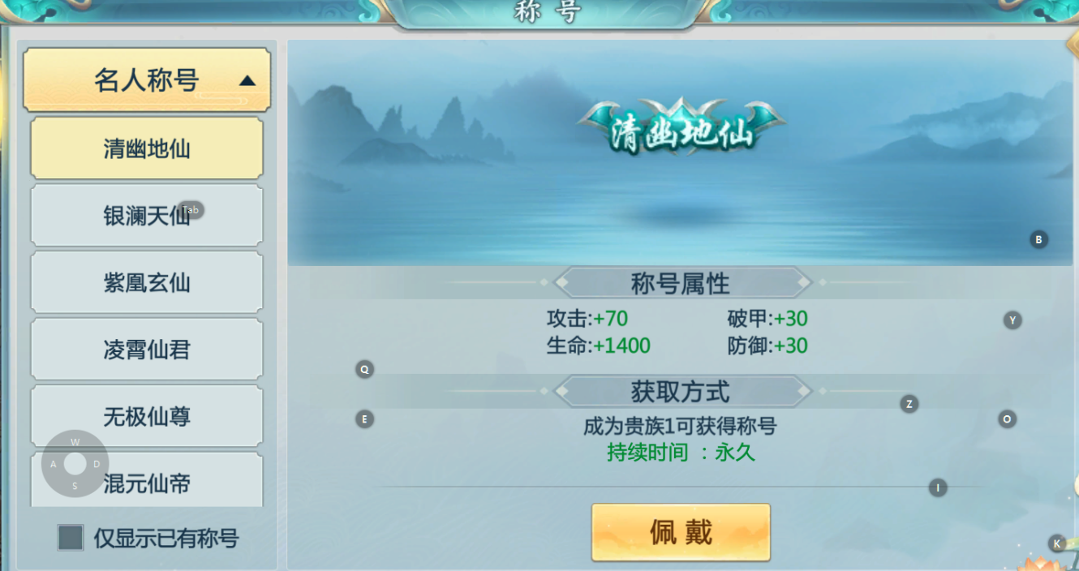
参考图

